Sheet1
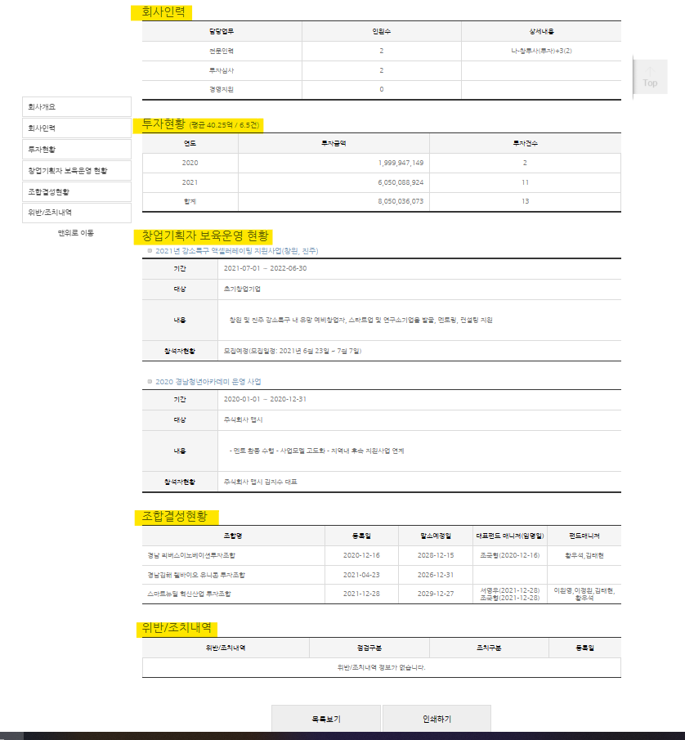
DIAA 활용방법
1. DIAA는 창업기획자가 매년 정기공시와 매월 수시공시를 통해서 운영사항 및 변경사항을 공시하는 플렛폼으로서 매월, 매년 창업기획자의 현황을 확인 할 수 있습니다.

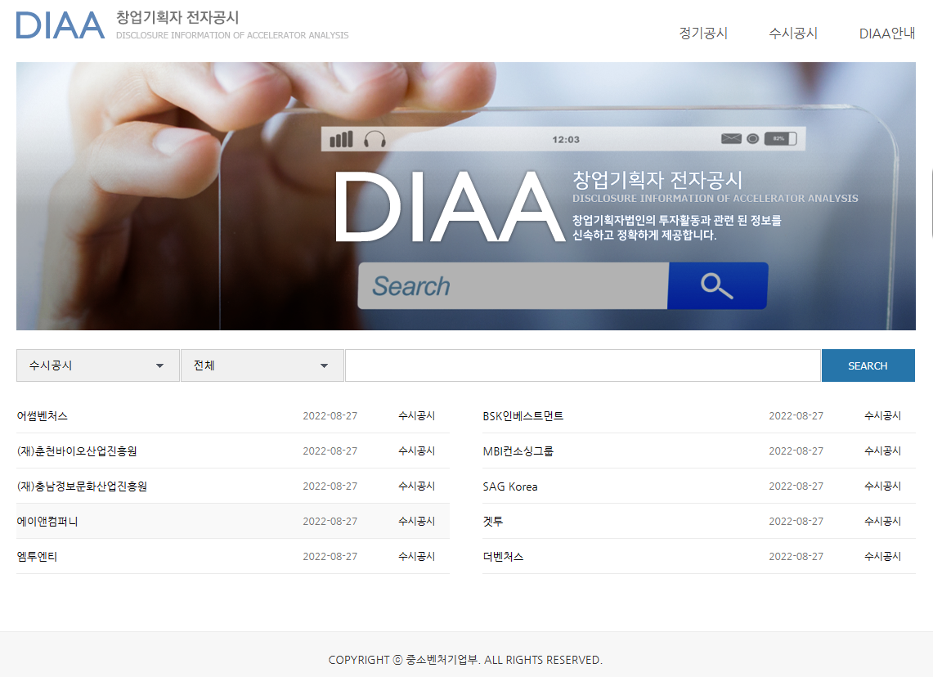
diaa.kised.or.kr
2. 정기공시
정기공시를 클릭하고 들어가면 아래와 같은 화면으로 이동합니다.
회사명과 보고서가 활성화 되는데 회사명을 클릭하면 간략한 회사소개창이 나옵니다.
보고서를 클릭하면 직전년 결산보고서를 기반으로 회사개요, 회사인력, 투자현황, 창업기획자 보육운영 현황, 조합결성현황, 위반 조치내역을 확인 할 수 있습니다.
또는 우상단 메뉴를 사용하지 않고 메인화면 하단에 수시공시 또는 정기공시로 변경하고 전체, 1개월, 6개월로 조건을 변경하고 창업기획자명을 입력하여
조회할 수 도 있습니다.
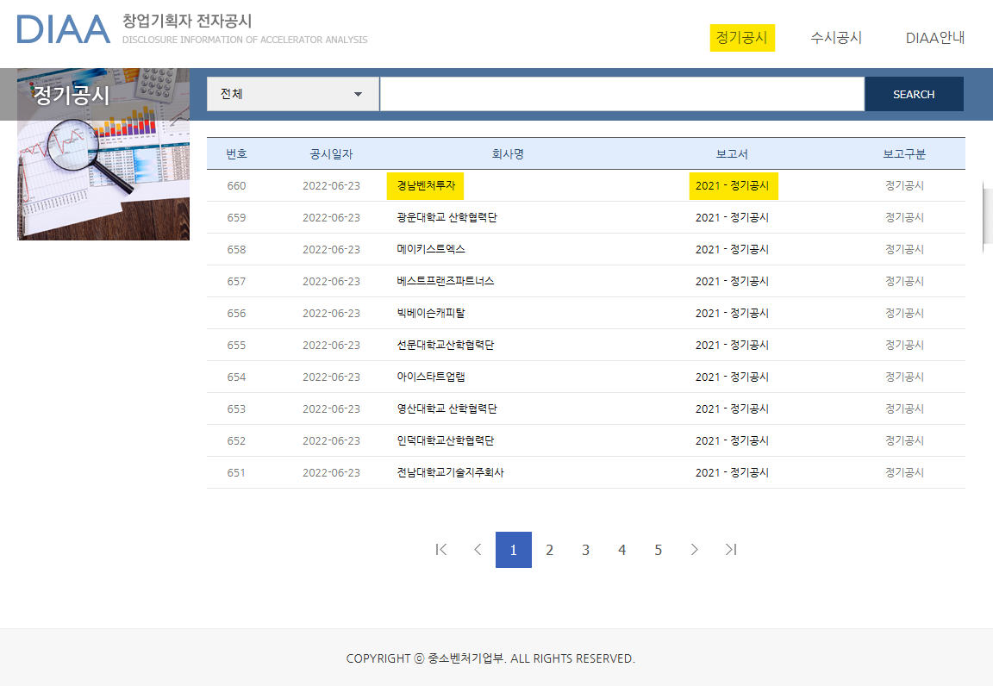

정기공시에서 활성화된 회사명과 보고서를 클릭하여 공시내용을 확인 할 수 있습니다.
3. 수시공시
수시공시를 클릭하고 들어가면 아래와 같은 화면으로 이동합니다.
회사명과 보고서가 활성화 되는데 회사명을 클릭하면 간략한 회사소개창이 나옵니다.
보고서를 클릭하면 직전월 업무상황보고를 기반으로 회사소개, 회사인력, 투자현황, 창업기획자 보육운영 현황, 조합결성현황, 위반 조치내역을 확인 할 수 있습니다.
또는 우상단 메뉴를 사용하지 않고 메인화면 하단에 수시공시 또는 정기공시로 변경하고 전체, 1개월, 6개월로 조건을 변경하고 창업기획자명을 입력하여
조회할 수 도 있습니다.
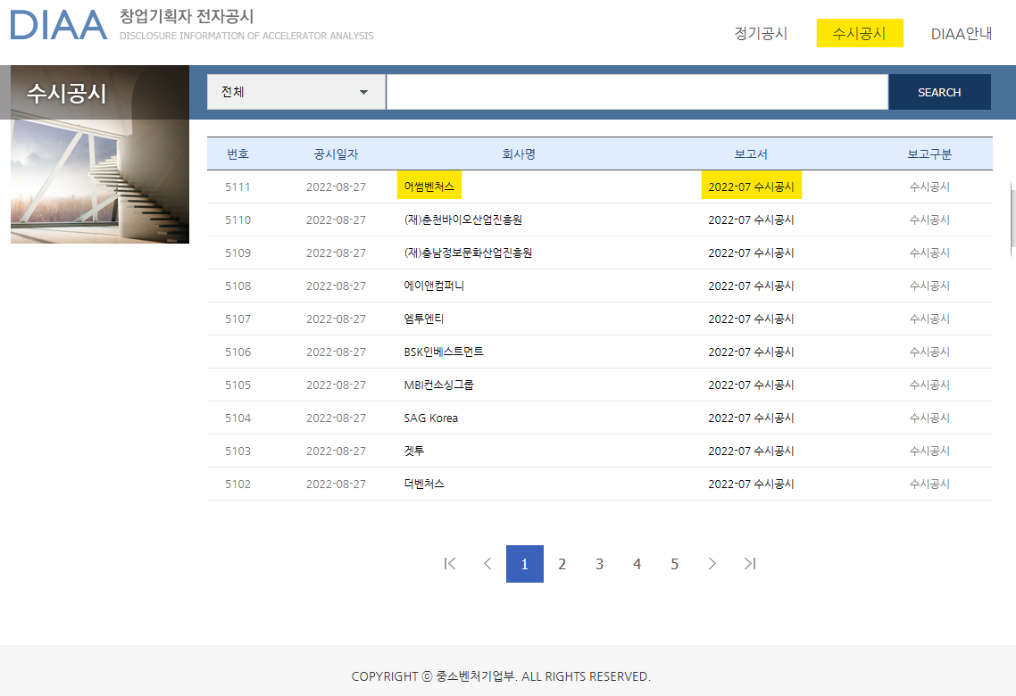
수시공시에서 활성화된 회사명과 보고서를 클릭하여 공시내용을 확인 할 수 있습니다.
4. 공시내용
 | 3) 회사소개
 |  | 창업기획자명을 클릭하면 회사소개에 대한 팝업창이 열리는데 그내용에는 회사명, 전화번호, 펙스번호, 홈페이지 주소, 사업자번호, 결산월, 주소, 설립일자, 공시담당자
 |  | 의 내용을 확인 할 수 있습니다. 또한 보고서를 클릭하면 나타나는 화면에서도 회사개요 사항을 확인 할 수 있습니다.
 | 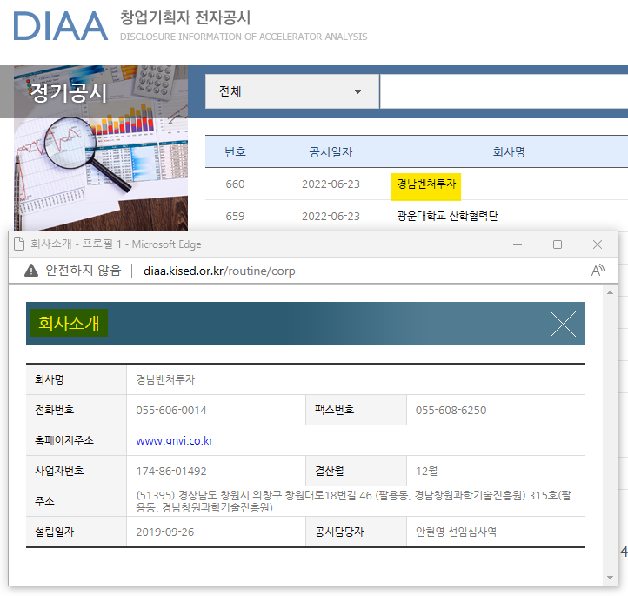 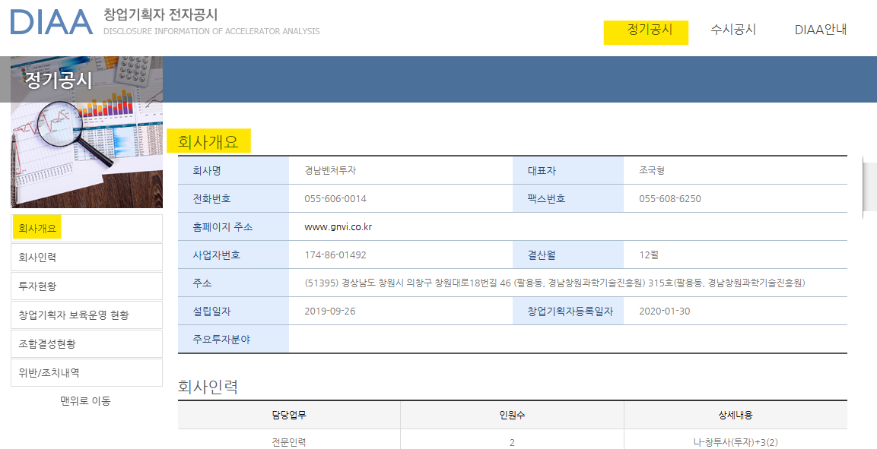
 | 창업기획자명 클릭 - 창업기획자 간략 회사소개 |  | 보고서 클릭 - 창업기획자 회사 개요
 | 4) 회사인력
 |  | 보고서를 클릭하면 1. 회사소개 2. 회사인력, 3. 투자현황, 4. 창업기획자 보육운영 현황, 5. 조합결성현황, 6. 위반/조치내역의 내용을 확인 할 수 있습니다.
 |  | 회사인력에는 담당업무, 인원수, 상세내용을 확인 할 수 있으며 특히 상세내용에는 상근전문인력의 해당 인력요건을 확인 할 수 있습니다.

 | 5) 투자현황
 |  | 회사인력 다음 화면으로 창업기획자의 평균 투자내용을 확인 할 수 있고 또한 연도, 투자금액, 투자건수를 확인 할 수 있습니다.

 | 6. 창업기획자 보육운영 현황
 |  | 창업기획자 보육운영 현황은 현재 창업기획자가 보육운영하고 있는 프로그램을 확인 할 수 있고 그 상세 내용으로 기간, 대상, 내용, 참석자 인원을 확인 할 수 있습니다.

 | 7. 조합결성현황
 |  | 조합결성 현황은 창업기획자가 결성한 투자조합관련 내용을 확인 할 수 있으며 그내용으로는 조합명, 등록일, 말소예정일, 대표펀드메니저(임명일), 펀드메니저를 확인 할 수 있습니다.

 | 8. 위반/조치내용
 |  | 창업기획자가 운영 중에 의무위반에 따른 행정 조치내용을 확인 할 수 있으며 그 내용으로는 위반/조치 내역, 점검구분, 조치구분, 등록일 입니다.

